20151221_희원요청사항
<요청사항>
 | ① 코드>수진자정보 관리 메뉴에서 이미지와 같은 오류발생
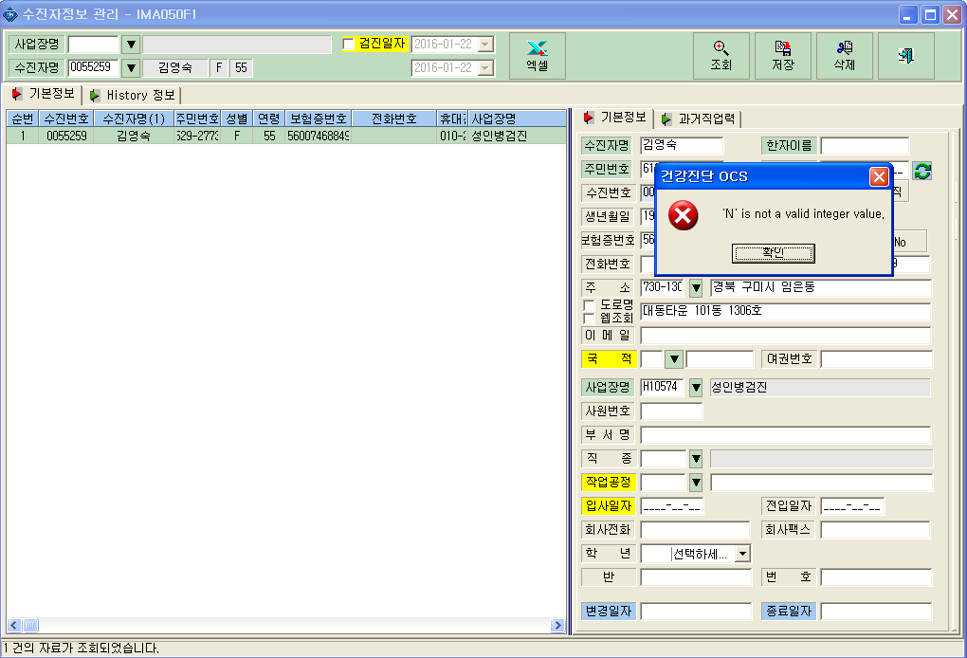

 | ② 청구>구강청구 10/14 출장A팀 청구가 안됨-청구버튼클릭
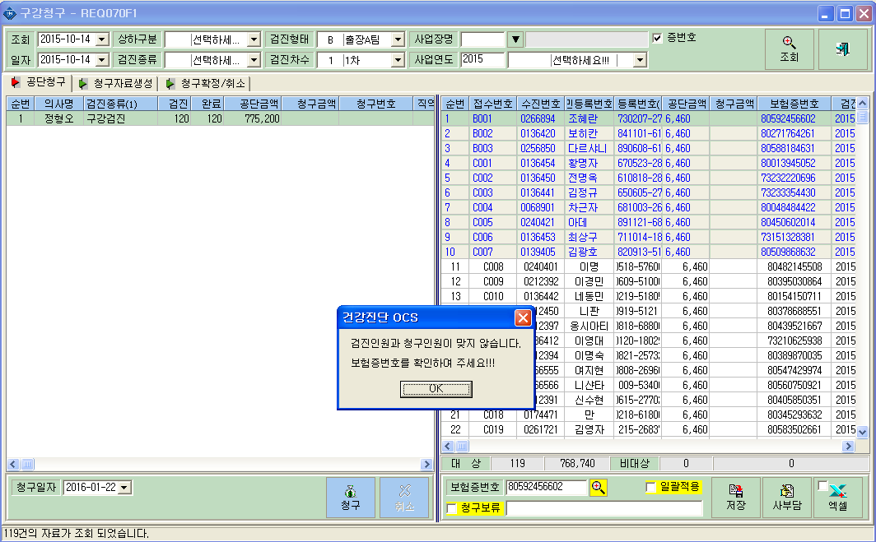

 | ③ 성인병 여자 혈색소 "9.98"인데 자동판정에서 빈혈의심 판정 안남
 | - 참고 : 12/29 김서연 0272734

 | ④ 2016년 1월 15일 내원검진 "농심" 사업장 여자 수검자 야간>유방암탭 안 나타남
 | - 유방암탭 살아난 여자 수검자 조회 후 다시 안나타난 수검자 조회하면 나타남
 | - 참고 : 접수번호(A13, A15, A21, A27등)
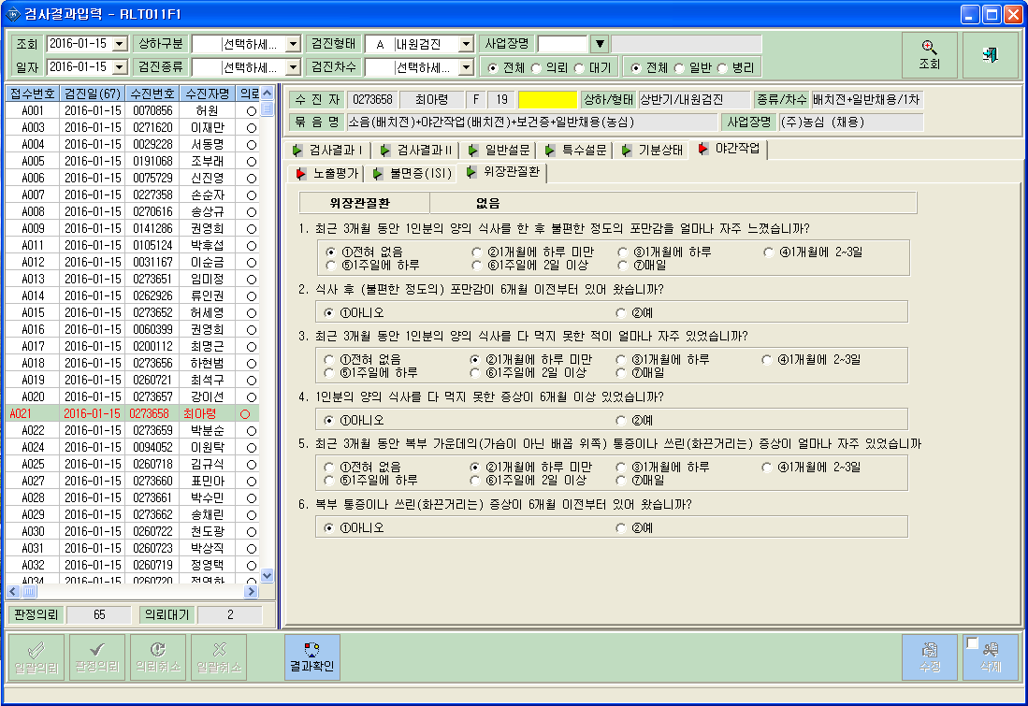

 | ⑤ 10/5 김정민(0124356) 생애1차 음주 5일/3잔 판정은 음주남용으로 판정되나
 | 공단에 청구파일 생성시 생활습관>음주:양호로 처리되어 2차 음주 비대상이되어
 | ==> 삭감발생함.
 | ==> 2015.12.21 희원요청사항 등록했음. 확인요망

